Sheet1
title | author | motivation | illustration | tools | Problems Addressed |  | 用户参与步骤 | 显示在页面上
Fuzz Testing Process Visualization | HAN-LIN LU1,+, REN-JIE ZHUANG1 AND SHIH-KUN HUANG1,2 | the existing fuzzers can only provide limited information and lack a suitable display interface.现有的模糊测试器只能提供有限的信息，并且缺乏合适的显示界面。 |  | FuzzInspector | visualization of the execution of the input seeds. Visualization of the execution path exploration capabilities of different fuzzers. Dynamic analysis interface. Mark what seed data will affect a specified CPU state. Restrict seed generation formats. FuzzInspector can directly connect different fuzzer strategies.输入种子执行的可视化。不同模糊测试器执行路径探索能力的可视化。动态分析界面。标记哪些种子数据会影响指定的 CPU 状态。限制种子生成格式。FuzzInspector 可以直接连接不同的模糊测试器策略。 | fuzzing | 1)用户定义种子格式。这使得 FuzzInspector 能够分析种子提供的路径信息，让用户了解当前通过和失败的条件公式，编写限制种子生成格式的约束，并控制模糊器探索指定的路径。2)仅在找到新路径时才发送种子。 因此，如果模糊器发现新路径，它将使用“提供种子信息”API将种子路径和模糊器PID发送到FuzzInspector。3）获取种子信息。用户可以快速了解哪些种子数据是分支所必需的以及哪些数据将影响指定的寄存器或存储器内容。 | 二进制分析结果、流程图、日志信息、CPUState信息、关系搜索过程、模糊器路径显示和相关动画，以区分种子路径的差异。+其他高级信息和功能。
Evaluating Fuzz Testing | George Klees, Andrew Ruef,Benji Cooper | New fuzzing techniques and algorithms often rely on experimental evaluations, but many of these evaluations lack rigor and consistency.The authors identified issues in 32 fuzzing papers’ experimental setups, which could lead to misleading or incorrect conclusions, wasting time for researchers and practitioners. 新的模糊测试技术和算法通常依赖于实验评估，但其中许多评估缺乏严谨性和一致性。作者发现了 32 篇模糊测试论文的实验设置中存在问题，这可能会导致误导性或错误的结论，浪费研究人员和从业人员的时间。 | 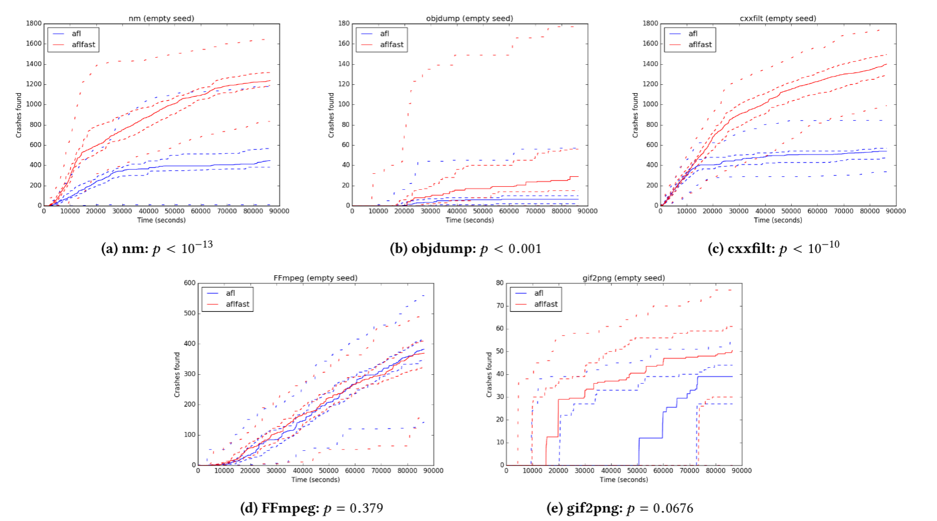 | AFL | explored how different seeds, timeouts, and performance measures impact fuzzing outcomes. Provided guidelines for better fuzzing evaluation practices, including longer timeouts, diverse seed testing, and statistically sound comparisons.探索了不同的种子、超时和性能指标如何影响模糊测试结果。 为更好的模糊测试评估实践提供了指导，包括更长的超时、多样化的种子测试和统计上合理的比较。 | fuzzing | 无 | 无
FMViz: Visualizing Tests Generated by AFL at the Byte-level | Aftab Hussain, Mohammad Amin Alipour | understanding how the test inputs are being mutated and address the problem from a visualization angle了解测试输入如何发生变化，并从可视化的角度解决问题 |  | FMViz | provide a light-weight approach to visualize fuzzing mutation behavior. Displaying the mutation location in testing and observing series of FMViz output images help in seeing various mutation patterns that take place during fuzzing.提供一种轻量级方法来可视化模糊测试突变行为。显示测试中的突变位置并观察一系列 FMViz 输出图像有助于查看模糊测试过程中发生的各种突变模式。 | Visualization | 查看测试输入的哪些字节在 AFL 模糊测试活动期间发生突变，人为观测突变位置 | 图像
FuzzSplore: Visualizing Feedback-Driven Fuzzing Techniques | Andrea Fioraldi and Luigi Paolo Pileggi | paper wants to select the best fuzzing techniques for one single target. That is also the evaluation of fuzzing techniques.本文的目的是针对单个目标选择最佳的模糊测试技术。这也是对模糊测试技术的评估。 |  | FuzzSplore | allows an analyst to manually explore the evolution of different fuzzing techniques regards a single target program.允许分析师手动探索单个目标程序的不同模糊测试技术的演变。 | fuzzing | 用户可以交互地选择节点组来突出显示其他可视化中的属性。 用户可以选择其他节点或取消选择从散点图中选择的节点。 | 测试用例的散点图（65536->2）。覆盖率增长图。Generations Graph。
VisFuzz: Understanding and Intervening Fuzzing with Interactive Visualization | Chijin Zhou∗, Mingzhe Wang∗, Jie Liang∗, Zhe Liu†, Chengnian Sun‡ and Yu Jiang∗ | the AFL and libFuzzer's performance is limited by complex constraints in large programs. One of the reasons is limited coverage — code guarded by constraints such as magic number and nested conditions prevent a fuzzer to explore paths behind.AFL 和 libFuzzer 的性能受到大型程序中复杂约束的限制。其中一个原因是覆盖范围有限——受魔法数字和嵌套条件等约束保护的代码阻止模糊器探索背后的路径。 | 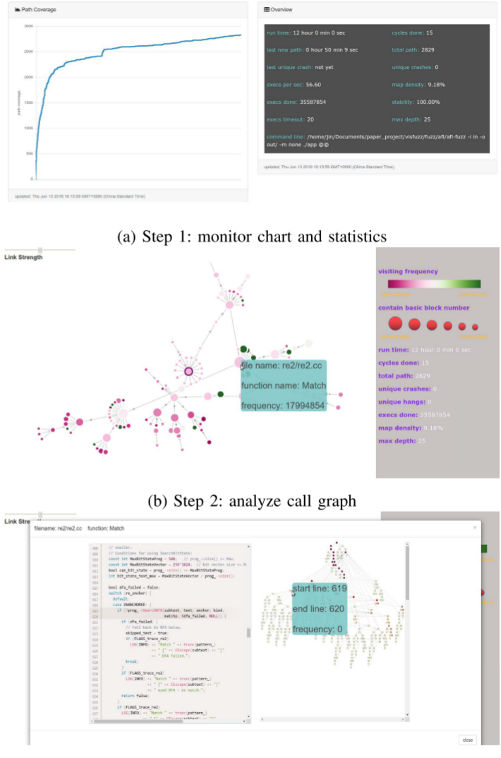 | VisFuzz | challenge:1) locate the boundary of unexplored regions (where the bottleneck resides); 2) understand the semantic context around the bottleneck; 3) intervene the fuzzing process (e.g. construct targeted input, update test driver) to achieve higher coverage. achieved:1) drill down into the bottleneck from function level, basic block level to statement level; 2) learn semantic context from basic blocks and source code; 3) construct targeted inputs or update the test driver to increase coverage.挑战：1）找到未探索区域的边界（瓶颈所在）； 2）了解瓶颈周围的语义上下文；3）干预模糊测试过程（例如构建目标输入， 更新测试驱动程序）以实现更高的覆盖率。实现：1）从函数级别、基本块级别到语句级别深入研究瓶颈；2）从基本块和源代码中学习语义上下文；3）构建目标输入或更新测试驱动程序以增加覆盖率。 | fuzzing | 到达干预点后，测试工程师开始干预，例如构建目标种子，或者更新测试驱动程序和目标程序。（用户通过分析调用图和控制流图获得一些信息：哪些节点包括多少基本块，函数命中概率，相应功能信息。通过这些信息用户判断瓶颈在哪里，并进一步找出源代码中的相应行。然后进行干预，更新测试驱动程序以启用部分匹配的正则表达式并继续模糊测试。） | 调用图呈现为力导向图。基于 Reingold-Tilford 树布局 [10] 的控制流图，以强调基本块的层次结构。
Visualizing and Understanding the Internals of Fuzzing | Sriteja Kummita Zenong Zhang Eric Bodden | using code coverage and using bug finding capability are both insufficient to fully understand the effect that the evaluated change to the fuzzer has within that fuzzer.使用代码覆盖率和使用错误查找功能都不足以完全理解 对模糊测试器进行评估的更改在该模糊测试器中的影响。 | 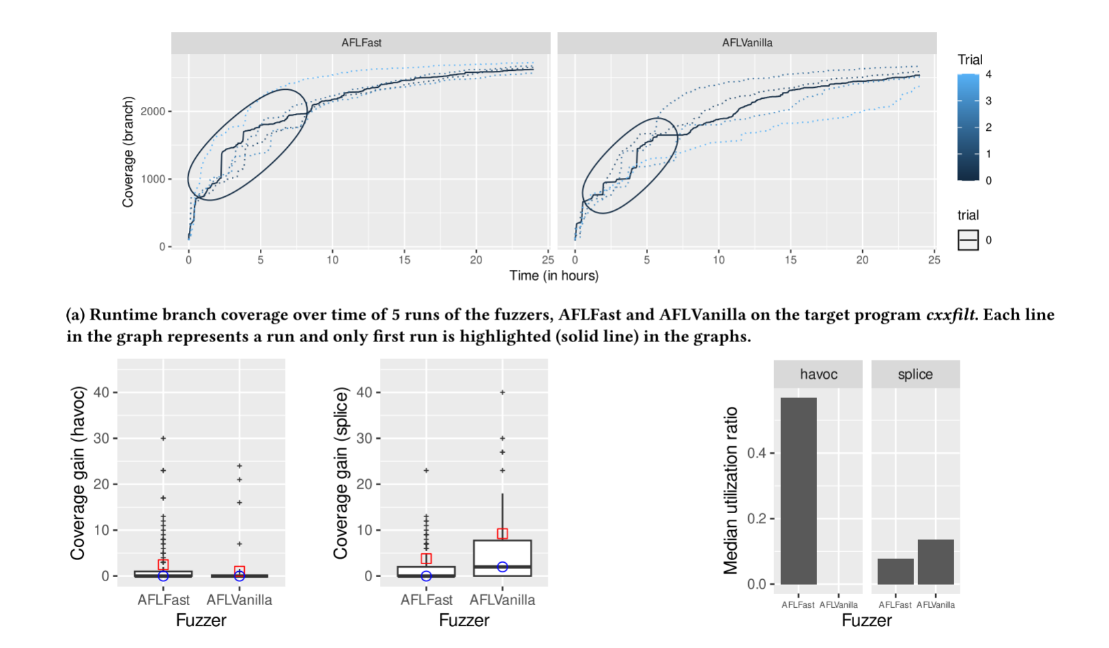 |  | Monitor and record internal fuzzing data. Visualizing the internals of fuzzing. Evaluation specification.监控并记录内部模糊测试数据。可视化模糊测试的内部结构。评估规范。 | Visualization | （不是人来执行的）突变对选定的种子应用不同的突变策略，如破坏、剪接等，并产生一组突变体，直到分配的能量耗尽； 执行在检测的目标上执行这些突变体，监视所需的性能[30]并将有趣的突变体（例如，提供增加的覆盖范围）添加到种子队列中。 | 这篇论文只给出了想法，并没有实现。
FUZZPLANNER: Visually Assisting the Design of Firmware Fuzzing Campaigns | Emilio Coppa, Alessio Izzillo*, Riccardo Lazzeretti, Simone Lenti | for firmware image we assume the source is not fully available and the device documentation may be incomplete. The security operator comprehends the fuzzing engine’s functionalities, but uncertainty remains regarding what components to fuzz and how to fuzz them within the current firmware image context.对于固件映像，我们假设源代码不完全可用，设备文档可能不完整。安全操作员理解模糊测试引擎的功能，但对于在当前固件映像上下文中模糊测试哪些组件以及如何模糊测试它们仍不确定。 | 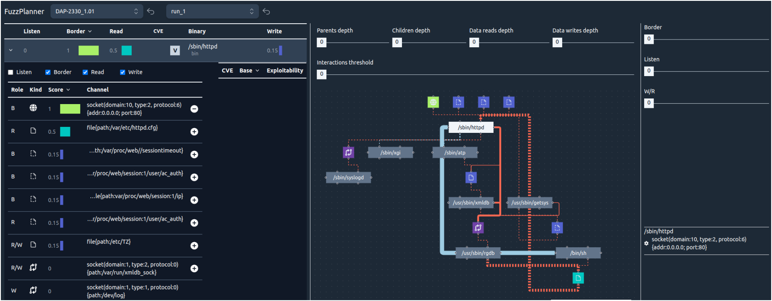 | FUZZPLANNER | Our solution helps the operator understand: (a) what binaries are executed by the firmware when emulated, (b) how they interact with each other, (c) which binaries take inputs from the external world, and (d) the input channels that could be selected for fuzzing. 我们的解决方案 帮助操作员了解：(a) 固件在模拟时执行了哪些二进制文件，(b) 它们如何相互作用， (c) 哪些二进制文件从外部世界获取输入，以及 (d) 可以选择用于模糊测试的 | fuzzing |  | 时间线、二进制表、二进制窗格、二进制图
MobFuzz: Adaptive Multi-objective Optimization in Gray-box Fuzzing | Gen Zhang, Pengfei Wang, Tai Yue, Xiangdong Kong, Shan Huang, Xu Zhou, Kai Lu | 1)During the long campaign of fuzzing, optimizing one objective may have a negative effect on another objective. 2)allocate an appropriate amount of energy based on the path discovery ability of seeds to save energy. 3)Reducing performance overhead introduced by multi-objective fuzzing.1）在长期的模糊测试过程中，优化一个目标可能会对另一个目标产生负面影响。2）根据种子的路径发现能力分配适当的能量以节省能源。3）减少多目标模糊测试引入的性能开销。 | 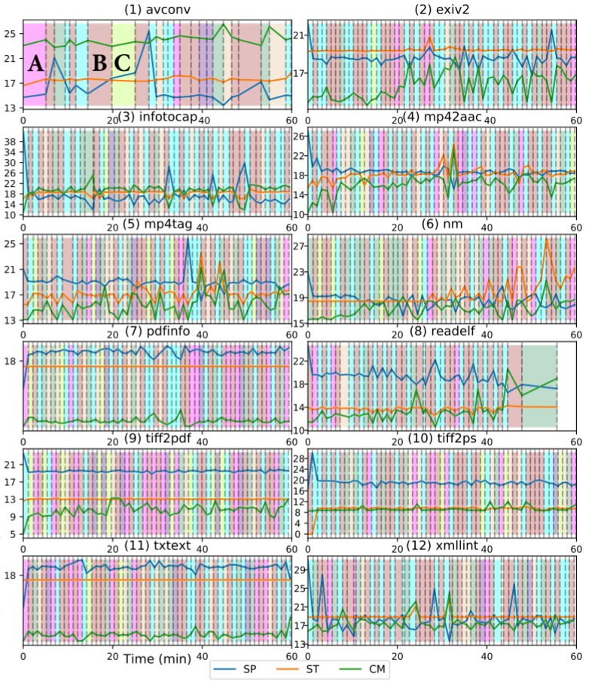 | MobFuzz | 1)target the weakness of CGF in multi-objective optimization. 2)propose the NIC algorithm in MobFuzz. 3)implement MobFuzz and evaluate it with real-world programs and the MAGMA data set.1）针对CGF在多目标优化中的弱点。2）提出MobFuzz中的NIC算法。3）实现MobFuzz并使用真实程序和MAGMA数据集对其进行评估。 | fuzzing | 无 | 无
Visualization Task Taxonomy to Understand the Fuzzing Internals | Sriteja Kummita | However, to what extent do these improvements affect the internal components (or internals) of a given fuzzer is not yet understood as the improvements are mostly evaluated in terms of code coverage and bug finding capability. tools to visualize the outcomes of the fuzzing focus on high-level information and no previous research on visualization has been dedicated to understanding fuzzing internals.然而，这些改进在多大程度上影响给定模糊测试器的内部组件（或内部结构）尚不清楚，因为这些改进主要是根据代码覆盖率和错误查找能力来评估的。可视化模糊测试结果的工具侧重于高级信息，之前还没有关于可视化的研究致力于理解模糊测试的内部结构。 | 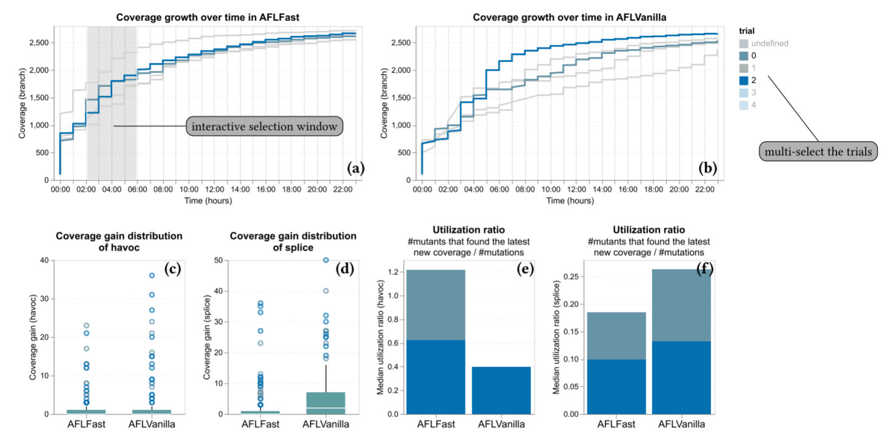 |  | 1)Semi-structured interviews with fuzzing experts. 2)Qualitative data analysis protocol to analyze the interview data.3) Evaluation of existing visualization tools in fuzzing using our task taxonomy.1) 与模糊测试专家进行半结构化访谈。2) 定性数据分析协议来分析访谈数据。3) 使用我们的任务分类法评估模糊测试中现有的可视化工具。 | visualization | 模糊测试专家进行半结构化访谈，并使用定性数据分析从访谈数据中系统地提取任务分类 | 无
REDQUEEN: Fuzzing with Input-to-State Correspondence | Cornelius Aschermann, Sergej Schumilo, Tim Blazytko, Robert Gawlik and Thorsten Holz | magic number和checknums的问题 |  | REDQUEEN | 轻量级、有效的污点跟踪和符号执行替代方案，可以轻松拓展到大型二进制程序中。 | fuzzing
A Practical Guide for Using Statistical Tests to Assess Randomized Algorithms in Software Engineering | Andrea Arcuri, Lionel Briand | 随机化算法在应用于同一个问题实例时，每次运行都会产生不同的结果。因此，通过收集足够多的运行数据来评估随机算法的有效性是很重要的。因此，必须使用严格的统计检验来支持通过分析此类数据得出的结论。 |  |  | provide practical guidelines to support empirical research on randomized algorithms in software engineering. | 随机算法在测试中的应用指导 | 使用随机算法解决path coverage问题是必要的？
ParmeSan: Sanitizer-guided Greybox Fuzzing | Sebastian Österlund, Kaveh Razavi, Herbert Bos, Cristiano Giuffrida | 覆盖率引导的模糊器不加区别地进行优化，以覆盖尽可能多的代码，因为bug覆盖率通常与代码覆盖率相关。由于代码覆盖率与bug覆盖率过于接近，因此这种方法并不理想 |  | ParmeSan | 定向模糊器,the first sanitizer-guided fuzzer.这种方法可以极大地减少特定bug的Time-to-Exposure. | sanitizer-guided
FairFuzz: Targeting Rare Branches to Rapidly Increase Greybox Fuzz Testing Coverage | Caroline Lemieux, Koushik Sen | AFL在其实现的程序覆盖深度方面仍然有限，特别是因为它没有考虑程序输入的哪些部分不应该被突变以保持深度程序覆盖 |  | FairFuzz | FairFuzz会自动优先考虑执行测试程序中罕见部分的输入。其次，它自动调整输入的变异，使变异的输入更有可能执行程序中这些相同的稀有部分 | 基于afl的优化
Steelix: Program-State Based Binary Fuzzing | Yuekang Li, Bihuan Chen, Mahinthan Chandramohan | 基于覆盖率的模糊器不知道魔术字节在测试输入中的位置以及如何执行突变以有效地匹配魔术字节 |  | Steelix | 基于程序状态的二进制模糊方法，以可接受的执行速度降低为代价，行使魔术字节比较保护的路径.轻量级的静态分析和二进制仪器来收集覆盖和比较进度信息作为动态反馈来指导自适应变异. | fuzzing
VUzzer: Application-aware Evolutionary Fuzzing | Sanjay Rawat, Vivek Jain‡, Ashish Kumar‡, Lucian Cojocar, Cristiano Giuffrida and Herbert Bos | AFL, 采用进化算法来操作有效的输入生成,不能有效地从发现的路径中选择最有希望的输入进行变异 |  | Vuzzer | 我们的控制流功能允许VUzzer在更改输入时优先考虑深度（因此有趣）路径并降低频繁（因此不有趣）路径的优先级。我们的数据流功能使VUzzer能够准确地确定在何处以及如何改变这些输入。 | fuzzing
Directed Greybox Fuzzing | Marcel Böhme, Van-Thuan Pham, Manh-Dung Nguyen, Abhik Roychoudhury | 现有的灰盒模糊器（GF）不能有效地定向，例如，有问题的更改或补丁，关键系统调用或危险位置，或者我们希望重现的报告漏洞的堆栈跟踪中的函数 |  |  | 我们开发和评估了一个模拟的基于退火的功率计划，逐渐分配更多的能量，种子更接近的目标位置，而减少能源的种子，更远。 | greybox fuzzing
Hawkeye: Towards a Desired Directed Grey-box Fuzzer | Hongxu Chen, Yinxing Xue, Yuekang Li, Bihuan Chen, Xiaofei Xie, Xiuheng Wu, Yang Liu | 目前大多数灰盒模糊器缺乏方向性，即针对程序中中用户指定的目标点位执行的能力。 |  | Hawkeye | 在模糊化过程中，hawkeye根据静态信息和执行轨迹评估已执行的种子，以生成动态度量，然后将其用于种子优先级排序、功率调度和自适应变异 | greybox fuzzing
Driller: Augmenting Fuzzing Through Selective Symbolic Execution | Nick Stephens, John Grosen, Christopher Salls, Andrew Dutcher, Ruoyu Wang, Jacopo Corbetta, Yan Shoshitaishvili, Christopher Kruegel, Giovanni Vigna | 用于创建触发漏洞的输入的系统的一个常见限制是，它们只能找到浅层错误，并且难以在可执行文件中执行更深的路径。 |  | Driller | 它利用模糊和选择性concolic执行互补的方式，找到更深层次的错误。廉价的模糊是用来行使应用程序的隔间，而concolic执行是用来生成输入，满足复杂的检查分隔的隔间。通过结合这两种技术的优点，我们减轻了他们的弱点，避免了路径爆炸固有的concolic分析和模糊的不完整性 | testing
KATCH: High-Coverage Testing of Software Patches | Paul Dan Marinescu, Cristian Cadar | 新的补丁被提交到软件存储库，新的版本被连续发布给用户。不幸的是，这些更改中有许多会带来意外的bug，破坏系统的稳定性或影响其安全性 |  | KATCH | 它必须易于使用，理想情况下是全自动的;它必须快速，以鼓励开发者在每次提交后运行它;它必须通过发现bug和生成比现有手动测试套件覆盖更多代码的输入来证明“价值”。 | testing
Rise of the HaCRS: Augmenting Autonomous Cyber Reasoning Systems with Human Assistance | Yan Shoshitaishvili, Michael Weissbacher, Lukas Dresel | 随着软件系统的规模和安全需求的提高，手动的方法已经无法可能存在的漏洞展开分析，需要工具来帮助人类专家完成这一任务。然而，当自主系统与人类专家进行比较时，很明显，某些任务虽然简单，但无法由自主系统执行，因为它们需要理解所分析的应用程序的逻辑。 | 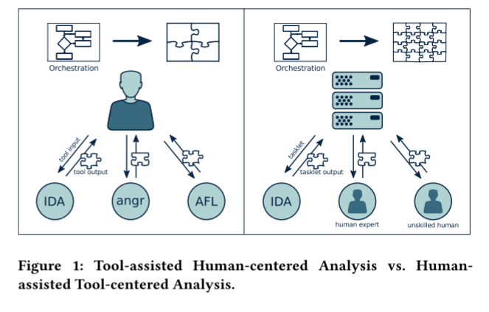 | HaCRS | 我们提出了一个转变的脆弱性分析范式，从工具辅助以人为中心的人辅助工具为中心。在这种模式中，自动化系统协调漏洞分析过程，并利用人类（具有不同的专业知识水平）来执行定义良好的子任务，其结果被集成在分析中。 | hci
CollAFL: Path Sensitive Fuzzing | Shuitao Gan1, Chao Zhang2, Xiaojun Qin1, Xuwen Tu1, Kang Li3, Zhongyu Pei2, Zuoning Chen4 | 流行的模糊器（例如，AFL）会导致路径冲突，这会阻止模糊器发现导致新崩溃的潜在路径。更重要的是，它阻止了模糊器在模糊策略上做出明智的决策。 |  | CollAFL | 提供更准确的覆盖信息来减轻路径冲突，同时仍保持较低的检测开销。同时，利用覆盖信息应用三种新的模糊策略，提高了发现新路径和漏洞的速度。 | fuzzing
A SURVEY OF HUMAN-IN-THE-LOOP FOR MACHINE LEARNING | Xingjiao Wu1,2, Luwei Xiao2, Yixuan Sun3, Junhang Zhang2, Tianlong Ma1,2, Liang He1,2, | 人类可以为机器学习应用程序提供训练数据，并在基于机器的方法的帮助下直接完成计算机难以完成的任务。 |  |  | 对自然语言处理，计算机视觉等进行了简单的分类和讨论。此外，我们提供了一些开放的挑战和机会。本调查旨在为人在环提供一个高层次的总结，并激励感兴趣的读者考虑设计有效的人在环解决方案的方法。 | human in the loop
Human-In-The-Loop Automatic Program Repair | Marcel B¨ohme Charaka Geethal Van-Thuan Pham | 主要挑战是最大限度地提高预言在给定少量查询预算的情况下预测哪些测试会揭示错误的准确性。 |  | LEARN2FIX | LEARN 2FIX使用突变模糊化从失败的测试中生成替代测试输入，使用主动学习来构造仅由失败的测试输入满足的可满足性模线性真实的SMT（LRA）约束，以及使用标记的测试来修复bug的测试驱动程序修复。 | human in the loop
The Goods, the Bads and the Uglies: Supporting Decisions in Malware Detection through Visu | Marco Angelini, Leonardo Aniello | 在这种情况下，最终决定是使用精心设计的阈值。这里发生了权衡问题：非常严格的阈值使用户远离安全和潜在有趣的下载，并且当由于某些原因用户必须打开下载时，这是特别具有挑战性的，例如，在机构活动中进行，比如下载公开选拔申请人的简历，不下载可能会产生严重后果。反之，过于宽松的阈值将使用户面临非常高的风险。 | 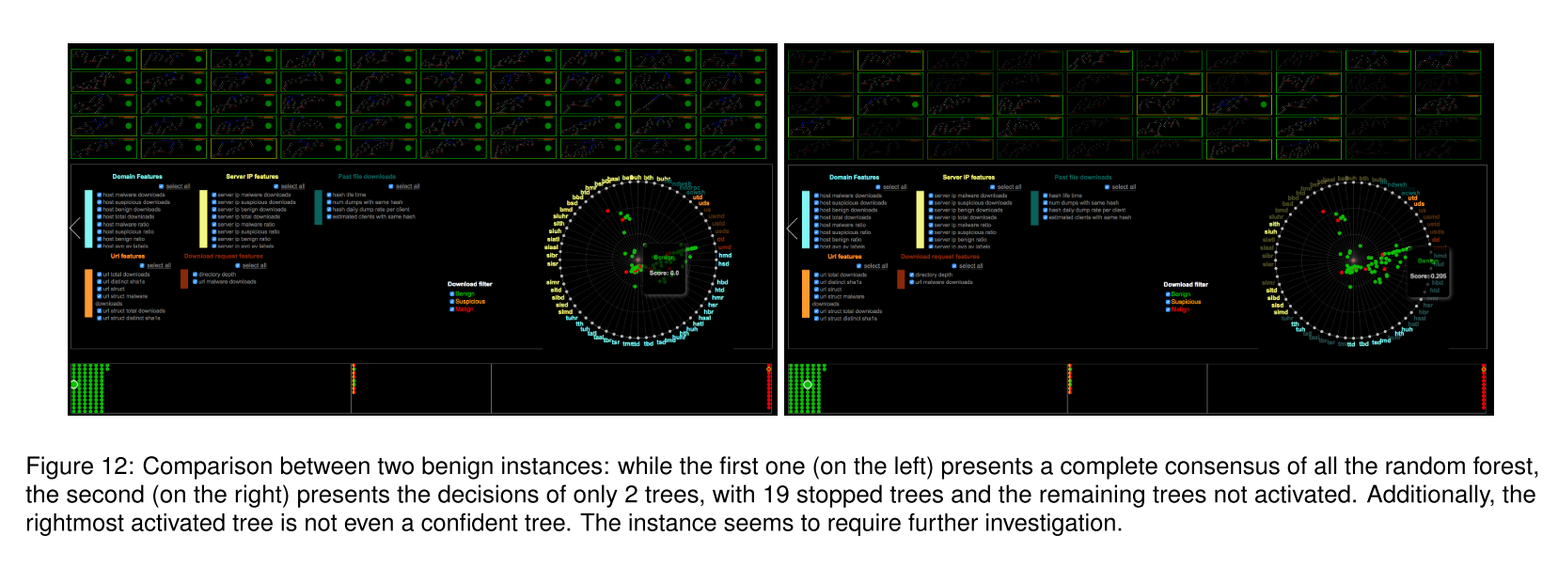 |  | 它提出了一种新颖的可视化分析系统，支持AMICO [24]中提出的分类系统的分析，该系统使用下载来源信息自动对实时Web流量中的恶意软件进行分类。 | Visualization
HUMAN-CONTROLLED FUZZING WITH AFL | Maxim Grishin, Igor Korkin | AFL支持自主操作模式，将前一步输出用于下一步，因此fuzzer花费大量时间分析次要代码段。 |  |  | 我们设计了一个新的模块，可以模糊只指定的功能。因此，模糊器将更仔细地检查所选择的代码，而不会浪费时间检查次要的代码部分。 | fuzzing
Human-in-the-Loop Oracle Learning for Semantic Bugs in String Processing Programs | Charaka Geethal Kapugama, Van-Thuan Pham | 语义错误是一种意外的程序状态：程序不会崩溃（很容易检测到）。相反，程序会错误地处理输入。它会产生使用者识别为未预期的输出。 |  | Grammar2Fix | 我们引入了一种系统方法来发现基于单个失败的字符串输入的字符串处理程序失败的情况。我们引入了一套技术，在主动语法推理中系统地使用替代字符串输入来查询用户。此外，我们还提出了一些启发式方法，以减少用户在最少示例中学习语法的查询次数。我们提出了一种生成修复测试套件的方法，测试驱动的自动程序修复工具可以使用它来为有缺陷的字符串处理程序生成高质量的补丁，避免修复过度拟合。 | human in the loop
The Human Side of Fuzzing: Challenges Faced by Developers During Fuzzing Activities | OLIVIER NOURRY, YUTARO KASHIWA, BIN LIN | 阐明开发人员在模糊化软件时面临的挑战。我们关注的是那些在测试实践中采用模糊技术的开发人员，而不是那些创建或维护模糊技术的开发人员。拥有这些知识不仅可以帮助我们识别使用模糊器的现有问题，而且还可以突出研究人员和从业者可以研究的潜在方向，以获得更好的模糊工具。 | 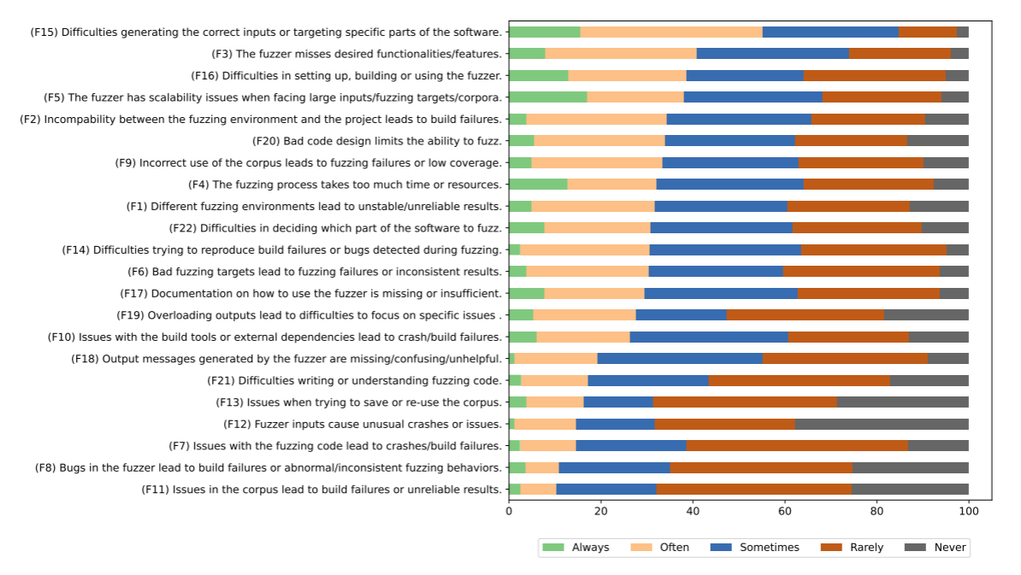 |  | • 我们率先建立了开发人员在模糊测试活动中遇到的挑战的全面分类法，并与具有相关专业知识的开发人员进行了验证。• 通过定性和定量方法，我们分析了分类法中提出的挑战的普遍性。• 我们为所提出的挑战提供了潜在的解决方案，并附上了开发人员的深刻反馈，为未来的研究方向提供了启示。
AFLNET: A Greybox Fuzzer for Network Protocols | Van-Thuan Pham, Marcel B¨ohme, Abhik Roychoudhury | 处理串联文件会导致bug查找效率低下。 |  | AFLNET | AFLNET使自动化状态模型推理和覆盖引导模糊化协同工作;模糊化有助于生成新的消息序列来覆盖新的状态，并使状态模型逐渐变得更加完整。同时，动态构建的状态模型利用了保留消息序列的状态覆盖和代码覆盖信息，有助于将模糊化推向更重要的代码部分。 | greybox fuzzing

